상품제안서
컵앤컵스 슬리밍 칼라뚜껑 텀블러 430ml | 상품코드: S06594

 |  |  |  |  |  |  | 02-713-8555 | www.synergygift.co.kr
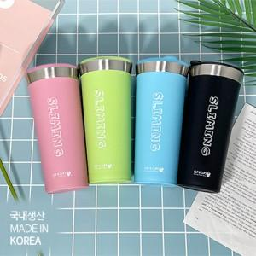

【상세/제작정보】 | 국내생산 포스코스텐 sus-304를 사용합니다!<br>*제품 입수량 : 1box당 50개입

【인쇄/포장옵션】 | 실크 / 포장지포장

【공급단가】 | 수량 | 100~ | 300~ | 500~ | 1,000~ | 3,000~
*VAT별도 | 핑크 | 6,210원 | 5,980원 | 5,750원 | 5,520원 | 5,380원
 | 그린 | 6,210원 | 5,980원 | 5,750원 | 5,520원 | 5,380원
 | 블루 | 6,210원 | 5,980원 | 5,750원 | 5,520원 | 5,380원
 | 블랙 | 6,210원 | 5,980원 | 5,750원 | 5,520원 | 5,380원

【상품 URL】 | https://www.synergygift.co.kr:443/src/goods_detail.php?gdno=19882

